Data Structure
item | Analytics Diemensions | Details
1 | vin | full vin listed
2 | build | get from perperty, os version
3 | ccpufpn | dapeng & jiawei to sharethe new peoperty
4 | vmcufpn | dapeng & jiawei to sharethe new peoperty
5 | ignitionstate | Will be included one of off/accessory/run/start/invalid
6 | speed | real time speed
7 | eventid | Combination of event categority and event action
8 | attributes | be flexible to attach the wanted data per events' attributes, refer to dictionary in following pages
9 | time
10 | vehicletotaluptime
11 | uptime
12 | user ID | Ford GUID, @jiawei output the interface to NA for reading
13 | bootcount | IVI itselt boot times at an ignition cycle
14 | fesn | NA know how to read, dapeng shared

 | vehicle | decode the VIN in clode side

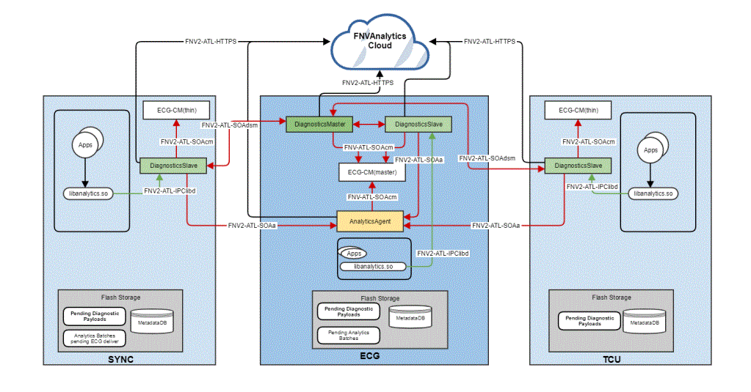
 |  |  | {"app":"RCN_AnalyticsUtil","batch":"DUEROS","countId":"0","bootcount":"-1","vehicletotaluptime":"222","eventid":"onDueros_analytics_eventDueros_analytics_test","time":"1634015802253","uptime":"222440","ignitionstate":"run", "odometer"： "39"，"speed":"0","ignitionCount":"121"}

Emanual - inhouse - wei xingna
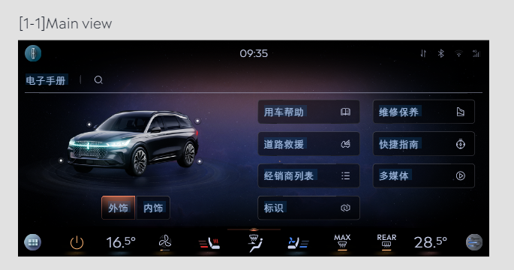
Event Category | Event Action | Event ID - | Event Description | Additional Attributes
 |  | Generated, no client impact |  | Name | Value | Possible Values | Description
emanual | opened | onEmanualOpened | 打开emanual 包括触屏和语音
 |  |  |  | label | <hmi|voice>
emanual | clicked | onEmanualClicked | 点击应用内按键
 |  |  |  | value | New value of <property>
 |  |  |  | property | <The property that changed - see below>
 |  |  |  |  | catalog | <xxxx> | 目录名称
 |  |  |  |  | searchbox | <xxxx> | 搜索框内容
 |  |  |  |  | tab | <用车帮助|维修保养|道路救援|xxx> | tab名称
 |  |  |  |  | vehiclemodel | <左前|右前|左后|右后.> | 点击车模位置
 |  |  |  |  | demomode | clicked | 点击demo mode

payment - baidu -kanbing
Event Category | Event Action | Event ID - | Event Description | Additional Attributes
 |  | Generated, no client impact |  | Name | Value | Possible Value | Description
baidupayment | payed | onBaidupaymentPayed | baidu模块支付状态
 |  |  |  | issuccess | <true|false> |  | 支付是否成功
 |  |  |  | type | <aggregate|seamless> |  | 仅在支付成功时填写
 |  |  |  | amount | <xxx> |  | 订单金额
 |  |  |  | orderdetails | <xxx> |  | 订单详情，编号
 |  |  |  | property | <The property that changed - see below>
 |  |  |  |  | 爱奇艺
 |  |  |  |  | 喜玛拉亚
 |  |  |  |  | 电影票
 |  |  |  |  | 酒店
 |  |  |  |  | 加油
baidupayment | clicked | onBaidupaymentClicked | baidu模块免密支付开关
 |  |  |  | isseamlesspay | <true|false> |  | 免密支付开关

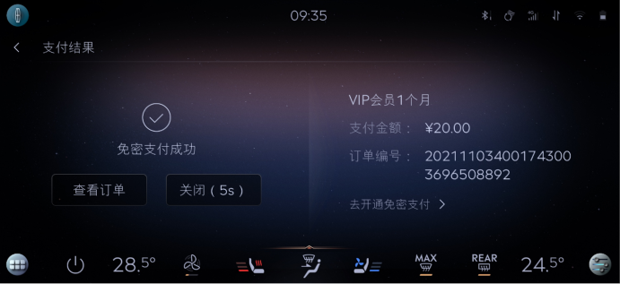

 |  |  |  |  |  |  |  | baidu | 区分聚合支付，免费支付
 |  |  |  |  |  |  |  | 喜马拉雅
 |  |  |  |  |  |  |  | 爱奇艺
 |  |  |  |  |  |  |  | 酒店
 |  |  |  |  |  |  |  | 电影票
 |  |  |  |  |  |  |  | 加油

 |  |  |  |  |  |  |  | 外卖 | 美团支付

smarthome-baidu-kanbing
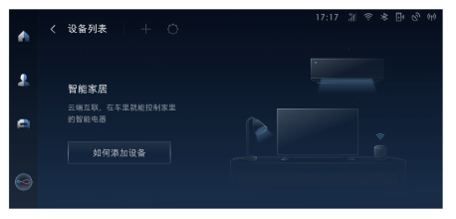
Event Category | Event Action | Event ID - | Event Description | Additional Attributes
 |  | Generated, no client impact |  | Name | Value | Description
smarthome | opened | onSmarthomeOpened | 打开智能家居
 |  |  |  | label | <hmi|voice>
smarthome | bind | onSmarthomeBind | 打开页面时记录绑定成功设备
 |  |  |  | count | <x> | 绑定成功的设备数量
 |  |  |  | brand | <xxx,xxx,xxx> | 绑定设备的品牌,手机端绑定的无法埋点
 |  |  |  | type | <xxx,xxx,xxx> | 家电的类别，例如台灯，空调，音响
smarthome | control | onSmarthomeControl | 用户向绑定的智能家居发送指令，并反馈结果
 |  |  |  | issuccess | <true|false> | 指令操作是否成功，只包括触屏发送的指令之后远端设备反馈的结果
 |  |  |  | reason | <xxx> | 如果发送失败，记录具体原因，只包括触屏发送的指令之后远端设备反馈的结果
 |  |  |  | property | <on|off> |  | 待定
 |  |  |  | type | <xxx|xxx|xxx> | 家电的类别，例如台灯，空调，音响

